道路幅員図
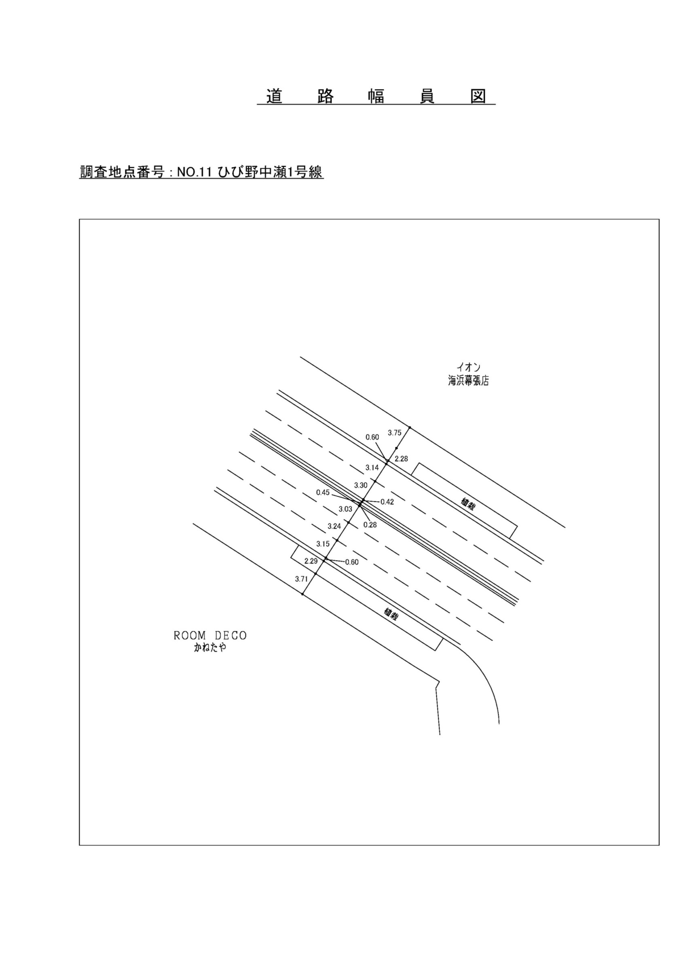

交通流動図
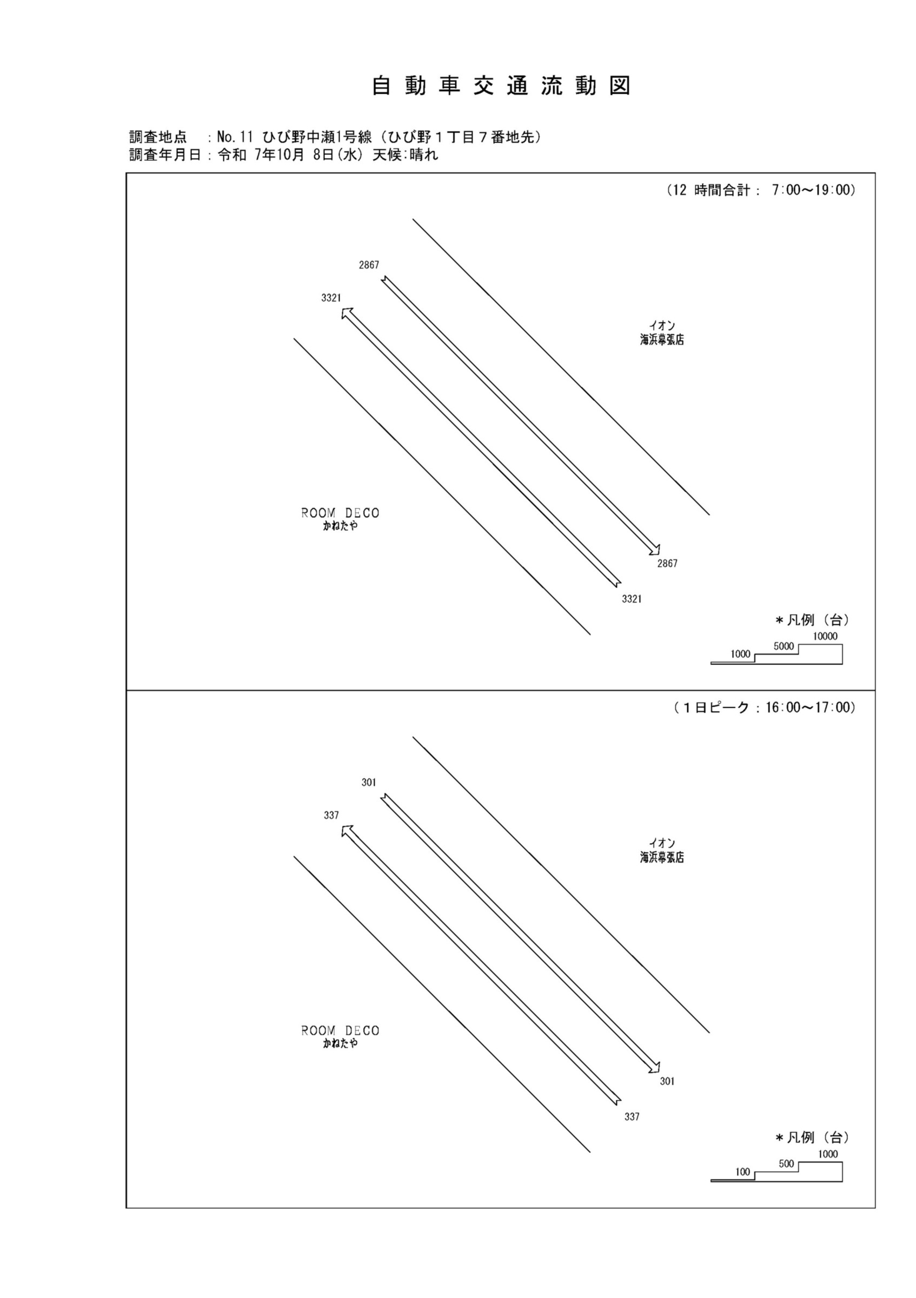

自動車変動図(1)
自 動 車 交 通 量 時 間 変 動 図 |  |  |  |  |  |  |  |  |  |  |  |  |  | 11 | 1008100
調査地点：№11 ひび野中瀬1号線（ひび野１丁目７番地先） |  |  |  |  |  |  |  |  |  |  |  |  |  |  | 方 向(1) |  |  | 方 向(2) |  |  | 合計 ( 1+ 2)
 |  |  |  |  |  |  |  |  |  |  |  |  |  | 7 | 189 | 34 | 18 | 195 | 25 | 12.8 | 384 | 59 | 15.4
調査年月日：令和 7年10月 8日(水) 天候:晴れ |  |  |  |  |  |  |  |  |  |  |  |  |  | 8 | 338 | 42 | 12.4 | 218 | 32 | 14.7 | 556 | 74 | 13.3
 |  |  |  |  |  |  |  |  |  |  |  |  |  | 9 | 237 | 29 | 12.2 | 218 | 38 | 17.4 | 455 | 67 | 14.7
 |  |  |  |  |  |  |  |  |  |  |  |  |  | 10 | 259 | 37 | 14.3 | 225 | 35 | 15.6 | 484 | 72 | 14.9
 |  |  |  |  |  |  |  |  |  |  |  |  |  | 11 | 257 | 24 | 9.3 | 219 | 21 | 9.6 | 476 | 45 | 9.5
 |  |  |  |  |  |  |  |  |  |  |  |  |  | 12 | 281 | 22 | 7.8 | 224 | 24 | 10.7 | 505 | 46 | 9.1
 |  |  |  |  |  |  |  |  |  |  |  |  |  | 13 | 317 | 28 | 8.8 | 254 | 25 | 9.8 | 571 | 53 | 9.3
 |  |  |  |  |  |  |  |  |  |  |  |  |  | 14 | 233 | 25 | 10.7 | 212 | 30 | 14.2 | 445 | 55 | 12.4
 |  |  |  |  |  |  |  |  |  |  |  |  |  | 15 | 242 | 19 | 7.9 | 251 | 24 | 9.6 | 493 | 43 | 8.7
 |  |  |  |  |  |  |  |  |  |  |  |  |  | 16 | 337 | 21 | 6.2 | 301 | 20 | 6.6 | 638 | 41 | 6.4
凡 例 |  |  |  |  |  |  |  |  |  |  |  |  |  | 17 | 346 | 18 | 5.2 | 286 | 17 | 5.9 | 632 | 35 | 5.5
 | 小型車 |  |  |  |  |  |  |  |  |  |  |  |  | 18 | 285 | 11 | 3.9 | 264 | 9 | 3.4 | 549 | 20 | 3.6
 | 大型車
 | 大型車混入率

方 向(1)

時間帯 | 7 | 8 | 9 | 10 | 11 | 12 | 13 | 14 | 15 | 16 | 17 | 18 | 計
全車合計 | 189 | 338 | 237 | 259 | 257 | 281 | 317 | 233 | 242 | 337 | 346 | 285 | 3321
小型車 | 155 | 296 | 208 | 222 | 233 | 259 | 289 | 208 | 223 | 316 | 328 | 274 | 3011
大型車 | 34 | 42 | 29 | 37 | 24 | 22 | 28 | 25 | 19 | 21 | 18 | 11 | 310
大型車混入率 | 18.0 | 12.4 | 12.2 | 14.3 | 9.3 | 7.8 | 8.8 | 10.7 | 7.9 | 6.2 | 5.2 | 3.9 | 9.3

方 向(2)

時間帯 | 7 | 8 | 9 | 10 | 11 | 12 | 13 | 14 | 15 | 16 | 17 | 18 | 計
全車合計 | 195 | 218 | 218 | 225 | 219 | 224 | 254 | 212 | 251 | 301 | 286 | 264 | 2867
小型車 | 170 | 186 | 180 | 190 | 198 | 200 | 229 | 182 | 227 | 281 | 269 | 255 | 2567
大型車 | 25 | 32 | 38 | 35 | 21 | 24 | 25 | 30 | 24 | 20 | 17 | 9 | 300
大型車混入率 | 12.8 | 14.7 | 17.4 | 15.6 | 9.6 | 10.7 | 9.8 | 14.2 | 9.6 | 6.6 | 5.9 | 3.4 | 10.5

合計 ( 1+ 2)

時間帯 | 7 | 8 | 9 | 10 | 11 | 12 | 13 | 14 | 15 | 16 | 17 | 18 | 計
全車合計 | 384 | 556 | 455 | 484 | 476 | 505 | 571 | 445 | 493 | 638 | 632 | 549 | 6188
小型車 | 325 | 482 | 388 | 412 | 431 | 459 | 518 | 390 | 450 | 597 | 597 | 529 | 5578
大型車 | 59 | 74 | 67 | 72 | 45 | 46 | 53 | 55 | 43 | 41 | 35 | 20 | 610
大型車混入率 | 15.4 | 13.3 | 14.7 | 14.9 | 9.5 | 9.1 | 9.3 | 12.4 | 8.7 | 6.4 | 5.5 | 3.6 | 9.9

歩行者自転車流動図
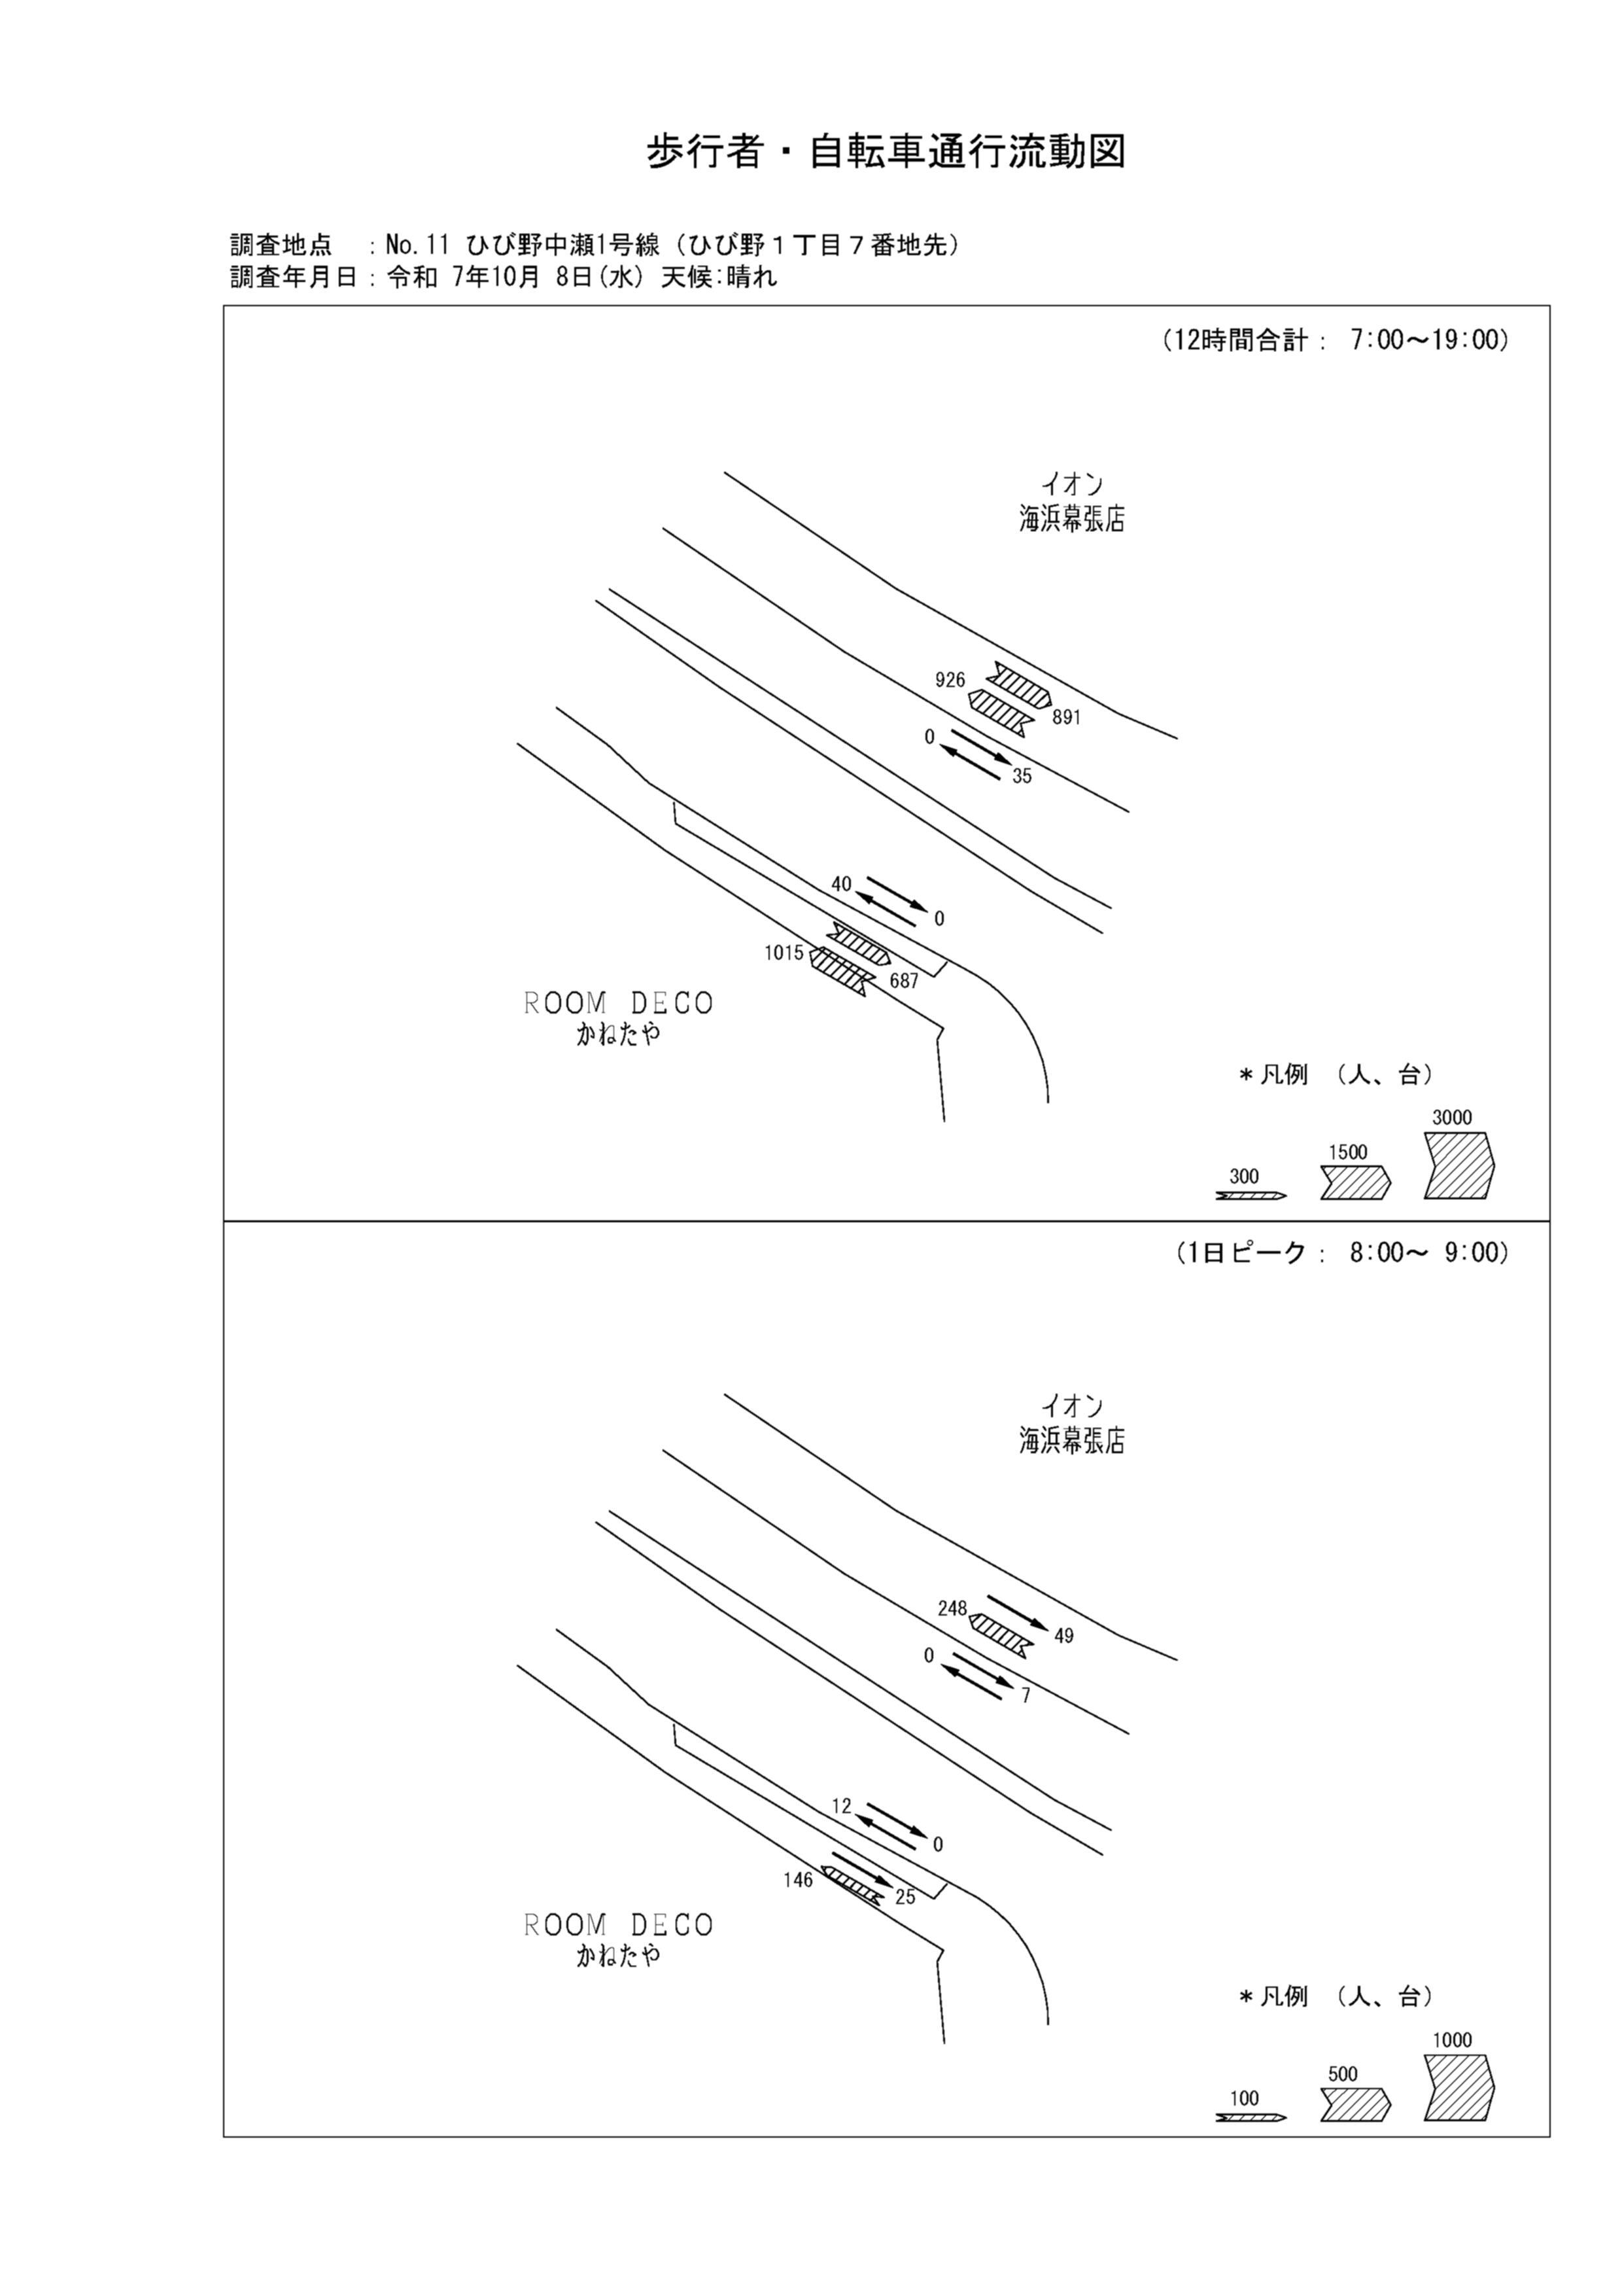

歩行者・自転車変動図(1)
歩 行 者 ･ 自 転 車 通 行 量 時 間 変 動 図 |  |  |  |  |  |  |  |  |  |  |  |  |  | 11 | 1008100
調査地点：№11 ひび野中瀬1号線（ひび野１丁目７番地先） |  |  |  |  |  |  |  |  |  |  |  |  |  |  | 方 向(ｱ) |  |  | 方 向(ｲ) |  |  | 合計 ( ｱ+ ｲ)
 |  |  |  |  |  |  |  |  |  |  |  |  |  | 7 | 90 | 40 | 50 | 42 | 21 | 21 | 132 | 61 | 71
調査年月日：令和 7年10月 8日(水) 天候:晴れ |  |  |  |  |  |  |  |  |  |  |  |  |  | 8 | 146 | 91 | 55 | 25 | 18 | 7 | 171 | 109 | 62
 |  |  |  |  |  |  |  |  |  |  |  |  |  | 9 | 59 | 30 | 29 | 22 | 4 | 18 | 81 | 34 | 47
 |  |  |  |  |  |  |  |  |  |  |  |  |  | 10 | 72 | 22 | 50 | 29 | 6 | 23 | 101 | 28 | 73
 |  |  |  |  |  |  |  |  |  |  |  |  |  | 11 | 53 | 33 | 20 | 58 | 16 | 42 | 111 | 49 | 62
 |  |  |  |  |  |  |  |  |  |  |  |  |  | 12 | 142 | 30 | 112 | 86 | 26 | 60 | 228 | 56 | 172
 |  |  |  |  |  |  |  |  |  |  |  |  |  | 13 | 79 | 32 | 47 | 58 | 22 | 36 | 137 | 54 | 83
 |  |  |  |  |  |  |  |  |  |  |  |  |  | 14 | 28 | 12 | 16 | 20 | 12 | 8 | 48 | 24 | 24
 |  |  |  |  |  |  |  |  |  |  |  |  |  | 15 | 50 | 18 | 32 | 29 | 12 | 17 | 79 | 30 | 49
 |  |  |  |  |  |  |  |  |  |  |  |  |  | 16 | 80 | 46 | 34 | 70 | 53 | 17 | 150 | 99 | 51
凡 例 |  |  |  |  |  |  |  |  |  |  |  |  |  | 17 | 92 | 51 | 41 | 109 | 80 | 29 | 201 | 131 | 70
 | 歩行者 |  |  |  |  |  |  |  |  |  |  |  |  | 18 | 124 | 65 | 59 | 139 | 82 | 57 | 263 | 147 | 116
 | 自転車

方 向(ｱ)

時間帯 | 7 | 8 | 9 | 10 | 11 | 12 | 13 | 14 | 15 | 16 | 17 | 18 | 計
合計人数 | 90 | 146 | 59 | 72 | 53 | 142 | 79 | 28 | 50 | 80 | 92 | 124 | 1015
歩行者 | 50 | 55 | 29 | 50 | 20 | 112 | 47 | 16 | 32 | 34 | 41 | 59 | 545
自転車 | 40 | 91 | 30 | 22 | 33 | 30 | 32 | 12 | 18 | 46 | 51 | 65 | 470

方 向(ｲ)

時間帯 | 7 | 8 | 9 | 10 | 11 | 12 | 13 | 14 | 15 | 16 | 17 | 18 | 計
合計人数 | 42 | 25 | 22 | 29 | 58 | 86 | 58 | 20 | 29 | 70 | 109 | 139 | 687
歩行者 | 21 | 7 | 18 | 23 | 42 | 60 | 36 | 8 | 17 | 17 | 29 | 57 | 335
自転車 | 21 | 18 | 4 | 6 | 16 | 26 | 22 | 12 | 12 | 53 | 80 | 82 | 352

合計 ( ｱ+ ｲ)

時間帯 | 7 | 8 | 9 | 10 | 11 | 12 | 13 | 14 | 15 | 16 | 17 | 18 | 計
合計人数 | 132 | 171 | 81 | 101 | 111 | 228 | 137 | 48 | 79 | 150 | 201 | 263 | 1702
歩行者 | 71 | 62 | 47 | 73 | 62 | 172 | 83 | 24 | 49 | 51 | 70 | 116 | 880
自転車 | 61 | 109 | 34 | 28 | 49 | 56 | 54 | 24 | 30 | 99 | 131 | 147 | 822

歩行者・自転車変動図(2)
歩 行 者 ･ 自 転 車 通 行 量 時 間 変 動 図 |  |  |  |  |  |  |  |  |  |  |  |  |  | 11 | 1008100
調査地点：№11 ひび野中瀬1号線（ひび野１丁目７番地先） |  |  |  |  |  |  |  |  |  |  |  |  |  |  | 方 向(ｳ) |  |  | 方 向(ｴ) |  |  | 合計 ( ｳ+ ｴ)
 |  |  |  |  |  |  |  |  |  |  |  |  |  | 7 | 8 | 8 | 0 | 0 | 0 | 0 | 8 | 8 | 0
調査年月日：令和 7年10月 8日(水) 天候:晴れ |  |  |  |  |  |  |  |  |  |  |  |  |  | 8 | 12 | 12 | 0 | 0 | 0 | 0 | 12 | 12 | 0
 |  |  |  |  |  |  |  |  |  |  |  |  |  | 9 | 1 | 1 | 0 | 0 | 0 | 0 | 1 | 1 | 0
 |  |  |  |  |  |  |  |  |  |  |  |  |  | 10 | 0 | 0 | 0 | 0 | 0 | 0 | 0 | 0 | 0
 |  |  |  |  |  |  |  |  |  |  |  |  |  | 11 | 1 | 1 | 0 | 0 | 0 | 0 | 1 | 1 | 0
 |  |  |  |  |  |  |  |  |  |  |  |  |  | 12 | 3 | 3 | 0 | 0 | 0 | 0 | 3 | 3 | 0
 |  |  |  |  |  |  |  |  |  |  |  |  |  | 13 | 4 | 4 | 0 | 0 | 0 | 0 | 4 | 4 | 0
 |  |  |  |  |  |  |  |  |  |  |  |  |  | 14 | 0 | 0 | 0 | 0 | 0 | 0 | 0 | 0 | 0
 |  |  |  |  |  |  |  |  |  |  |  |  |  | 15 | 0 | 0 | 0 | 0 | 0 | 0 | 0 | 0 | 0
 |  |  |  |  |  |  |  |  |  |  |  |  |  | 16 | 4 | 4 | 0 | 0 | 0 | 0 | 4 | 4 | 0
凡 例 |  |  |  |  |  |  |  |  |  |  |  |  |  | 17 | 5 | 5 | 0 | 0 | 0 | 0 | 5 | 5 | 0
 | 歩行者 |  |  |  |  |  |  |  |  |  |  |  |  | 18 | 2 | 2 | 0 | 0 | 0 | 0 | 2 | 2 | 0
 | 自転車

方 向(ｳ)

時間帯 | 7 | 8 | 9 | 10 | 11 | 12 | 13 | 14 | 15 | 16 | 17 | 18 | 計
合計人数 | 8 | 12 | 1 | 0 | 1 | 3 | 4 | 0 | 0 | 4 | 5 | 2 | 40
歩行者 | 0 | 0 | 0 | 0 | 0 | 0 | 0 | 0 | 0 | 0 | 0 | 0 | 0
自転車 | 8 | 12 | 1 | 0 | 1 | 3 | 4 | 0 | 0 | 4 | 5 | 2 | 40

方 向(ｴ)

時間帯 | 7 | 8 | 9 | 10 | 11 | 12 | 13 | 14 | 15 | 16 | 17 | 18 | 計
合計人数 | 0 | 0 | 0 | 0 | 0 | 0 | 0 | 0 | 0 | 0 | 0 | 0 | 0
歩行者 | 0 | 0 | 0 | 0 | 0 | 0 | 0 | 0 | 0 | 0 | 0 | 0 | 0
自転車 | 0 | 0 | 0 | 0 | 0 | 0 | 0 | 0 | 0 | 0 | 0 | 0 | 0

合計 ( ｳ+ ｴ)

時間帯 | 7 | 8 | 9 | 10 | 11 | 12 | 13 | 14 | 15 | 16 | 17 | 18 | 計
合計人数 | 8 | 12 | 1 | 0 | 1 | 3 | 4 | 0 | 0 | 4 | 5 | 2 | 40
歩行者 | 0 | 0 | 0 | 0 | 0 | 0 | 0 | 0 | 0 | 0 | 0 | 0 | 0
自転車 | 8 | 12 | 1 | 0 | 1 | 3 | 4 | 0 | 0 | 4 | 5 | 2 | 40

歩行者・自転車変動図(3)
歩 行 者 ･ 自 転 車 通 行 量 時 間 変 動 図 |  |  |  |  |  |  |  |  |  |  |  |  |  | 11 | 1008100
調査地点：№11 ひび野中瀬1号線（ひび野１丁目７番地先） |  |  |  |  |  |  |  |  |  |  |  |  |  |  | 方 向(ｵ) |  |  | 方 向(ｶ) |  |  | 合計 ( ｵ+ ｶ)
 |  |  |  |  |  |  |  |  |  |  |  |  |  | 7 | 0 | 0 | 0 | 1 | 1 | 0 | 1 | 1 | 0
調査年月日：令和 7年10月 8日(水) 天候:晴れ |  |  |  |  |  |  |  |  |  |  |  |  |  | 8 | 0 | 0 | 0 | 7 | 7 | 0 | 7 | 7 | 0
 |  |  |  |  |  |  |  |  |  |  |  |  |  | 9 | 0 | 0 | 0 | 1 | 1 | 0 | 1 | 1 | 0
 |  |  |  |  |  |  |  |  |  |  |  |  |  | 10 | 0 | 0 | 0 | 2 | 2 | 0 | 2 | 2 | 0
 |  |  |  |  |  |  |  |  |  |  |  |  |  | 11 | 0 | 0 | 0 | 1 | 1 | 0 | 1 | 1 | 0
 |  |  |  |  |  |  |  |  |  |  |  |  |  | 12 | 0 | 0 | 0 | 3 | 3 | 0 | 3 | 3 | 0
 |  |  |  |  |  |  |  |  |  |  |  |  |  | 13 | 0 | 0 | 0 | 3 | 3 | 0 | 3 | 3 | 0
 |  |  |  |  |  |  |  |  |  |  |  |  |  | 14 | 0 | 0 | 0 | 2 | 2 | 0 | 2 | 2 | 0
 |  |  |  |  |  |  |  |  |  |  |  |  |  | 15 | 0 | 0 | 0 | 5 | 5 | 0 | 5 | 5 | 0
 |  |  |  |  |  |  |  |  |  |  |  |  |  | 16 | 0 | 0 | 0 | 4 | 4 | 0 | 4 | 4 | 0
凡 例 |  |  |  |  |  |  |  |  |  |  |  |  |  | 17 | 0 | 0 | 0 | 2 | 2 | 0 | 2 | 2 | 0
 | 歩行者 |  |  |  |  |  |  |  |  |  |  |  |  | 18 | 0 | 0 | 0 | 4 | 4 | 0 | 4 | 4 | 0
 | 自転車

方 向(ｵ)

時間帯 | 7 | 8 | 9 | 10 | 11 | 12 | 13 | 14 | 15 | 16 | 17 | 18 | 計
合計人数 | 0 | 0 | 0 | 0 | 0 | 0 | 0 | 0 | 0 | 0 | 0 | 0 | 0
歩行者 | 0 | 0 | 0 | 0 | 0 | 0 | 0 | 0 | 0 | 0 | 0 | 0 | 0
自転車 | 0 | 0 | 0 | 0 | 0 | 0 | 0 | 0 | 0 | 0 | 0 | 0 | 0

方 向(ｶ)

時間帯 | 7 | 8 | 9 | 10 | 11 | 12 | 13 | 14 | 15 | 16 | 17 | 18 | 計
合計人数 | 1 | 7 | 1 | 2 | 1 | 3 | 3 | 2 | 5 | 4 | 2 | 4 | 35
歩行者 | 0 | 0 | 0 | 0 | 0 | 0 | 0 | 0 | 0 | 0 | 0 | 0 | 0
自転車 | 1 | 7 | 1 | 2 | 1 | 3 | 3 | 2 | 5 | 4 | 2 | 4 | 35

合計 ( ｵ+ ｶ)

時間帯 | 7 | 8 | 9 | 10 | 11 | 12 | 13 | 14 | 15 | 16 | 17 | 18 | 計
合計人数 | 1 | 7 | 1 | 2 | 1 | 3 | 3 | 2 | 5 | 4 | 2 | 4 | 35
歩行者 | 0 | 0 | 0 | 0 | 0 | 0 | 0 | 0 | 0 | 0 | 0 | 0 | 0
自転車 | 1 | 7 | 1 | 2 | 1 | 3 | 3 | 2 | 5 | 4 | 2 | 4 | 35

歩行者・自転車変動図(4)
歩 行 者 ･ 自 転 車 通 行 量 時 間 変 動 図 |  |  |  |  |  |  |  |  |  |  |  |  |  | 11 | 1008100
調査地点：№11 ひび野中瀬1号線（ひび野１丁目７番地先） |  |  |  |  |  |  |  |  |  |  |  |  |  |  | 方 向(ｷ) |  |  | 方 向(ｸ) |  |  | 合計 ( ｷ+ ｸ)
 |  |  |  |  |  |  |  |  |  |  |  |  |  | 7 | 86 | 55 | 31 | 33 | 22 | 11 | 119 | 77 | 42
調査年月日：令和 7年10月 8日(水) 天候:晴れ |  |  |  |  |  |  |  |  |  |  |  |  |  | 8 | 248 | 169 | 79 | 49 | 30 | 19 | 297 | 199 | 98
 |  |  |  |  |  |  |  |  |  |  |  |  |  | 9 | 120 | 80 | 40 | 91 | 13 | 78 | 211 | 93 | 118
 |  |  |  |  |  |  |  |  |  |  |  |  |  | 10 | 95 | 25 | 70 | 106 | 22 | 84 | 201 | 47 | 154
 |  |  |  |  |  |  |  |  |  |  |  |  |  | 11 | 29 | 16 | 13 | 27 | 13 | 14 | 56 | 29 | 27
 |  |  |  |  |  |  |  |  |  |  |  |  |  | 12 | 66 | 17 | 49 | 54 | 25 | 29 | 120 | 42 | 78
 |  |  |  |  |  |  |  |  |  |  |  |  |  | 13 | 57 | 29 | 28 | 69 | 37 | 32 | 126 | 66 | 60
 |  |  |  |  |  |  |  |  |  |  |  |  |  | 14 | 23 | 14 | 9 | 70 | 42 | 28 | 93 | 56 | 37
 |  |  |  |  |  |  |  |  |  |  |  |  |  | 15 | 52 | 32 | 20 | 68 | 45 | 23 | 120 | 77 | 43
 |  |  |  |  |  |  |  |  |  |  |  |  |  | 16 | 72 | 40 | 32 | 106 | 57 | 49 | 178 | 97 | 81
凡 例 |  |  |  |  |  |  |  |  |  |  |  |  |  | 17 | 43 | 29 | 14 | 105 | 62 | 43 | 148 | 91 | 57
 | 歩行者 |  |  |  |  |  |  |  |  |  |  |  |  | 18 | 35 | 16 | 19 | 113 | 59 | 54 | 148 | 75 | 73
 | 自転車

方 向(ｷ)

時間帯 | 7 | 8 | 9 | 10 | 11 | 12 | 13 | 14 | 15 | 16 | 17 | 18 | 計
合計人数 | 86 | 248 | 120 | 95 | 29 | 66 | 57 | 23 | 52 | 72 | 43 | 35 | 926
歩行者 | 31 | 79 | 40 | 70 | 13 | 49 | 28 | 9 | 20 | 32 | 14 | 19 | 404
自転車 | 55 | 169 | 80 | 25 | 16 | 17 | 29 | 14 | 32 | 40 | 29 | 16 | 522

方 向(ｸ)

時間帯 | 7 | 8 | 9 | 10 | 11 | 12 | 13 | 14 | 15 | 16 | 17 | 18 | 計
合計人数 | 33 | 49 | 91 | 106 | 27 | 54 | 69 | 70 | 68 | 106 | 105 | 113 | 891
歩行者 | 11 | 19 | 78 | 84 | 14 | 29 | 32 | 28 | 23 | 49 | 43 | 54 | 464
自転車 | 22 | 30 | 13 | 22 | 13 | 25 | 37 | 42 | 45 | 57 | 62 | 59 | 427

合計 ( ｷ+ ｸ)

時間帯 | 7 | 8 | 9 | 10 | 11 | 12 | 13 | 14 | 15 | 16 | 17 | 18 | 計
合計人数 | 119 | 297 | 211 | 201 | 56 | 120 | 126 | 93 | 120 | 178 | 148 | 148 | 1817
歩行者 | 42 | 98 | 118 | 154 | 27 | 78 | 60 | 37 | 43 | 81 | 57 | 73 | 868
自転車 | 77 | 199 | 93 | 47 | 29 | 42 | 66 | 56 | 77 | 97 | 91 | 75 | 949

